Citas por Especialidad
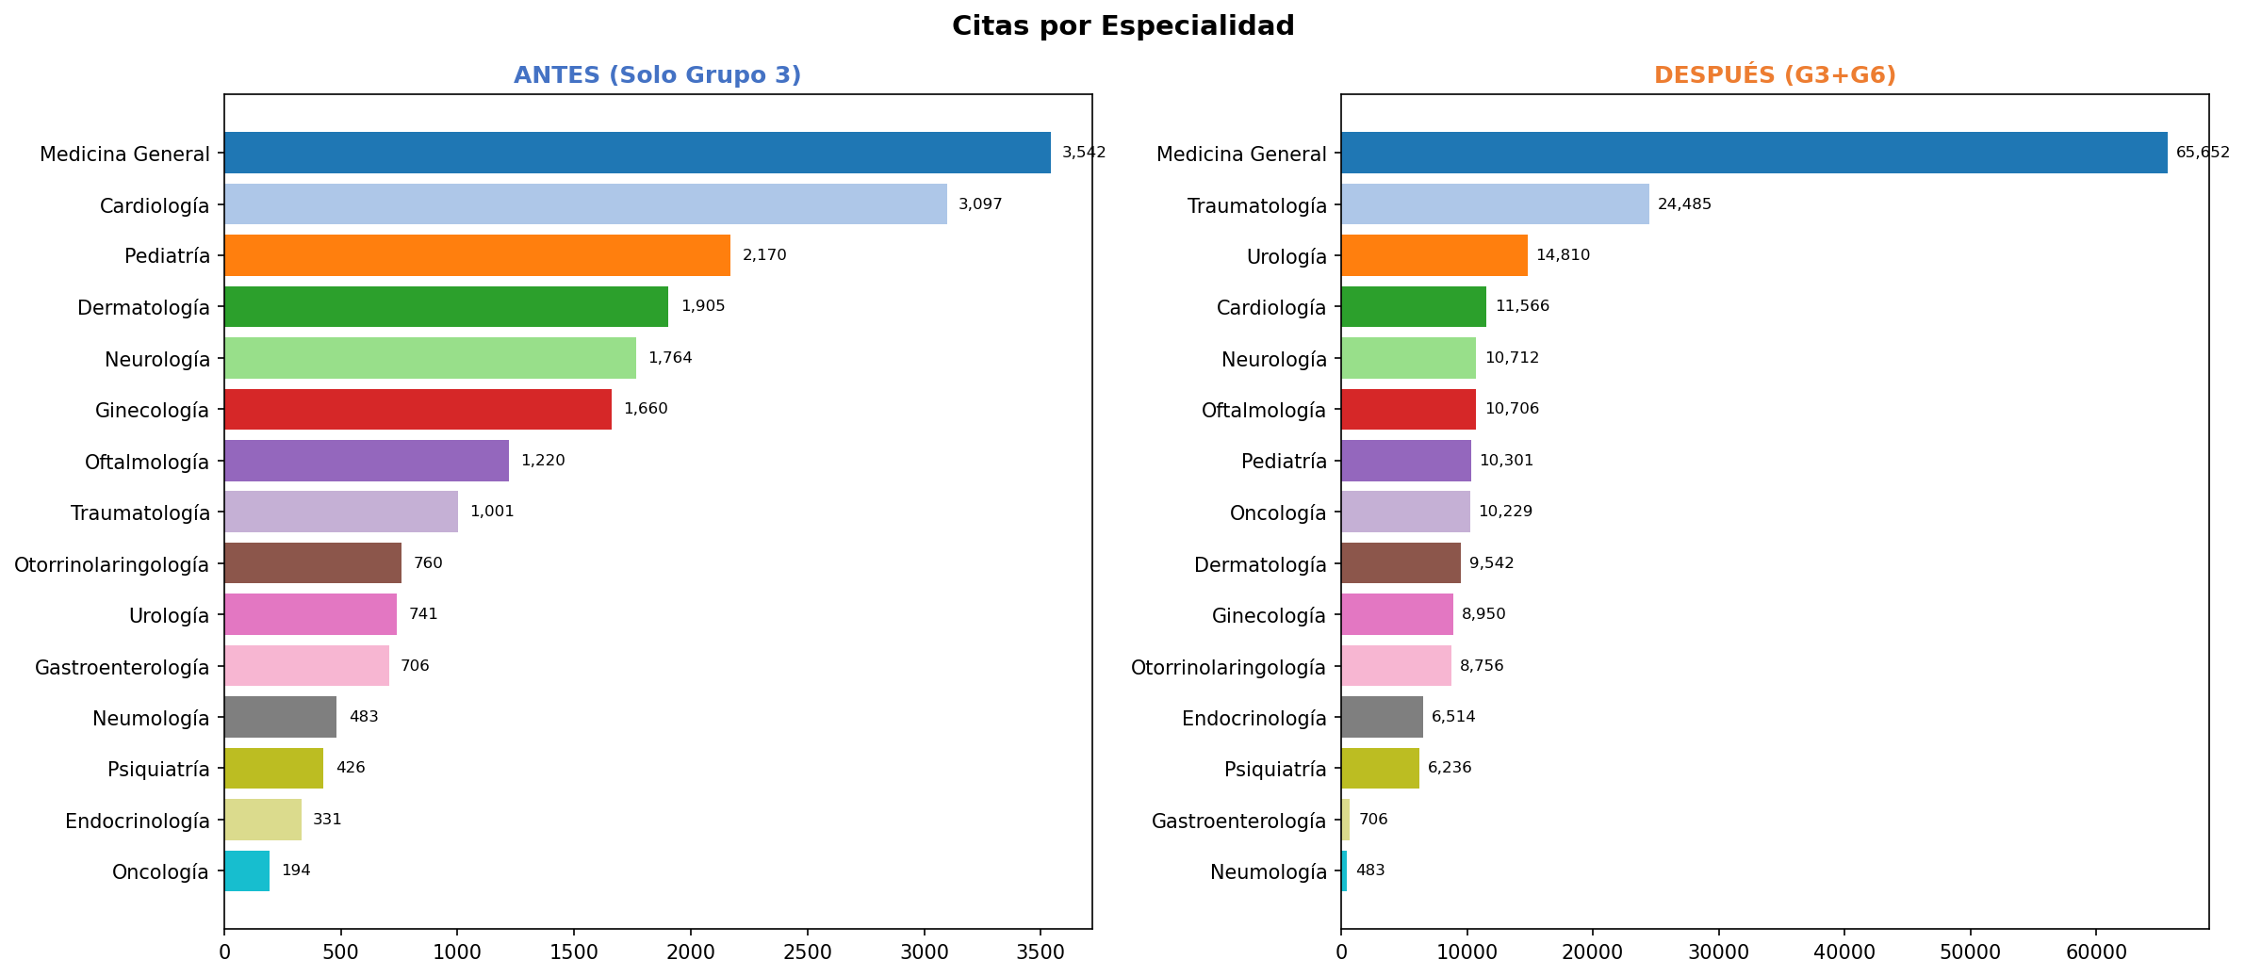
Citas por Especialidad — Antes y Después (G3+G6)

Especialidad | Antes (G3) | Especialidad | Después (G3+G6) | Diferencia
Medicina General | 3,542 | Medicina General | 65,652 | +62,110
Cardiología | 3,097 | Traumatología | 24,485 | +23,484
Pediatría | 2,170 | Urología | 14,810 | +14,069
Dermatología | 1,905 | Cardiología | 11,566 | +8,469
Neurología | 1,764 | Neurología | 10,712 | +8,948
Ginecología | 1,660 | Oftalmología | 10,706 | +9,486
Oftalmología | 1,220 | Pediatría | 10,301 | +8,131
Traumatología | 1,001 | Oncología | 10,229 | +10,035
Otorrinolaringología | 760 | Dermatología | 9,542 | +7,637
Urología | 741 | Ginecología | 8,950 | +7,290
Gastroenterología | 706 | Otorrinolaringología | 8,756 | +7,996
Neumología | 483 | Endocrinología | 6,514 | +6,183
Psiquiatría | 426 | Psiquiatría | 6,236 | +5,810
Endocrinología | 331 | Gastroenterología | 706 | 0
Oncología | 194 | Neumología | 483 | 0
TOTAL | 20,000 | TOTAL | 199,648

Citas por Mes
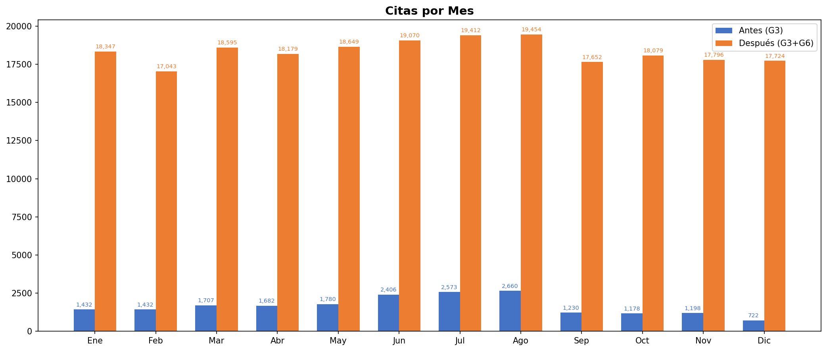
Citas por Mes — Antes y Después (G3+G6)

Mes | Antes (G3) | Después (G3+G6) | Diferencia | %
Ene | 1,432 | 18,347 | +16,915 | 1181%
Feb | 1,432 | 17,043 | +15,611 | 1090%
Mar | 1,707 | 18,595 | +16,888 | 989%
Abr | 1,682 | 18,179 | +16,497 | 981%
May | 1,780 | 18,649 | +16,869 | 948%
Jun | 2,406 | 19,070 | +16,664 | 693%
Jul | 2,573 | 19,412 | +16,839 | 654%
Ago | 2,660 | 19,454 | +16,794 | 631%
Sep | 1,230 | 17,652 | +16,422 | 1335%
Oct | 1,178 | 18,079 | +16,901 | 1435%
Nov | 1,198 | 17,796 | +16,598 | 1385%
Dic | 722 | 17,724 | +17,002 | 2355%
TOTAL | 20,000 | 220,000 | +200,000 | 1000%

Diagnósticos por Tipo
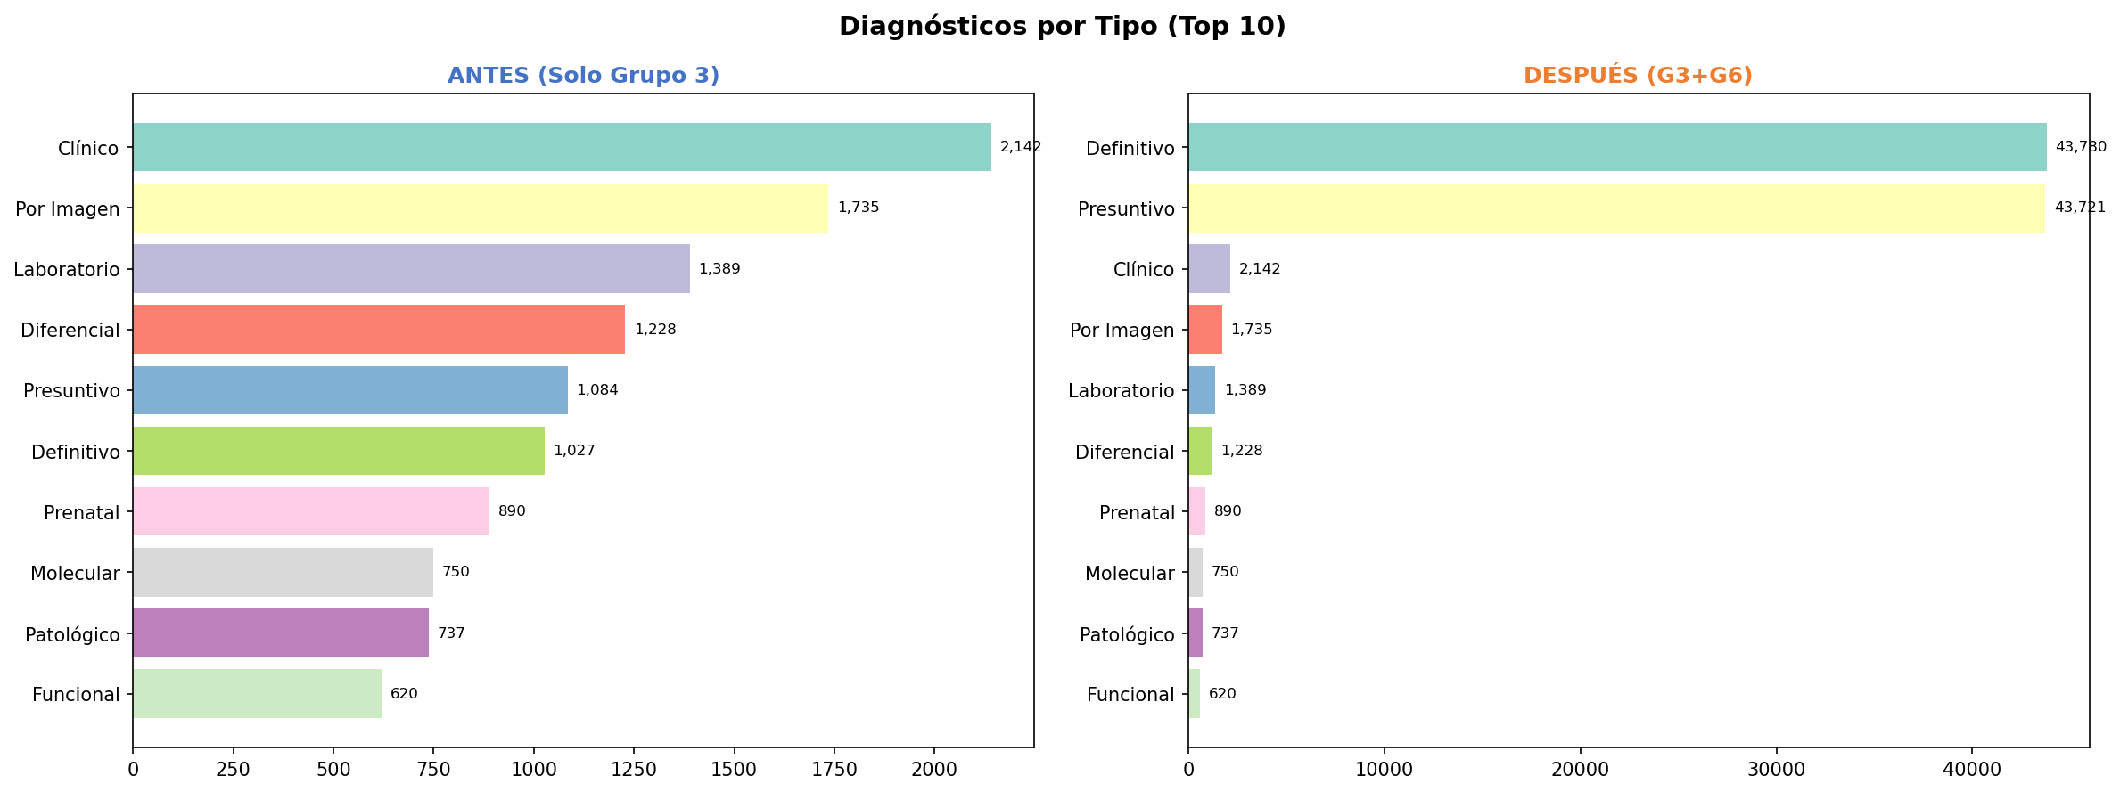
Diagnósticos por Tipo (Top 10) — Antes y Después (G3+G6)

Tipo | Antes (G3) | Tipo | Después (G3+G6)
Clínico | 2,142 | Definitivo | 43,780
Por Imagen | 1,735 | Presuntivo | 43,721
Laboratorio | 1,389 | Clínico | 2,142
Diferencial | 1,228 | Por Imagen | 1,735
Presuntivo | 1,084 | Laboratorio | 1,389
Definitivo | 1,027 | Diferencial | 1,228
Prenatal | 890 | Prenatal | 890
Molecular | 750 | Molecular | 750
Patológico | 737 | Patológico | 737
Funcional | 620 | Funcional | 620
TOTAL | 11,602 | TOTAL | 96,992

